Sheet1
排名
商品
价格
佣金率
商品销量
商品浏览量
操作
1
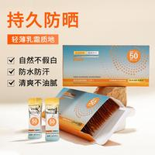
【50件起购】面部防晒霜防紫外线防晒霜不假白防晒隔离男女通用
￥9.90
规格
24%
70万+
1.2万
2
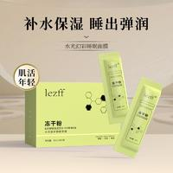
【粉丝福利】100袋冻干粉免洗睡眠面膜嫩肤补水保湿奶白提亮肤色
￥9.90
规格
10%
60万+
2万
3
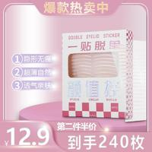
双眼皮贴隐形肿眼泡蕾丝仿真隐形自然无痕单眼皮防水防汗男女通用
￥12.90
规格
50%
30万+
2.2万
4
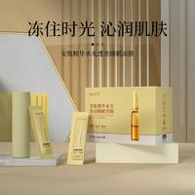
【百万补贴】100袋lezff安瓶精华睡眠面膜补水保湿嫩肤提亮涂抹液
￥9.90
规格
12%
30万+
8851
5
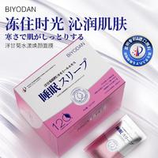
【粉丝专享】 共120片 进口原料 免洗睡眠面膜补水改善暗沉
￥9.90
规格
11%
20万+
1.2万
6

宠粉福利100袋9.9一盒100条冻干粉免洗睡眠面膜补水保湿提亮嫩肤
￥10.10
规格
0%
20万+
28
7

【粉丝福利】 120袋 免洗睡眠面膜补水保湿 提亮肤色 改善暗沉
￥9.90
规格
11%
10万+
981
8
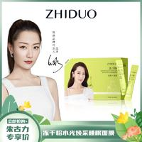
【千万补贴】100袋免洗睡眠面膜补水保湿进口原料奶白改善暗沉T
￥10.10
规格
14.00%
10万+
4
9
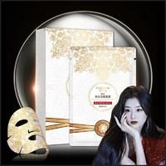
【补贴福利】普纤娜美白淡斑补水保湿紧致抗皱蕾丝面膜-6785
￥3.90
规格
1%
10万+
3243
10
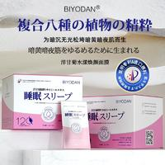
【粉丝福利】共120袋 免洗睡眠面膜水润焕肤提亮肤色补水保湿
￥9.90
规格
11%
10万+
121
11
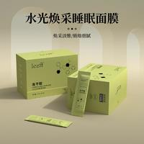
【主播浮力】100袋lezff冻干粉精华睡眠面膜补水保湿嫩肤提亮肤色
￥9.90
规格
10%
10万+
2164
12
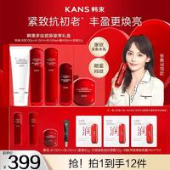
【母亲节专享】韩束嘉倪同款红蛮腰多肽胶原抗老保湿礼盒护肤品
￥399
规格
1%
10万+
16.1万
13
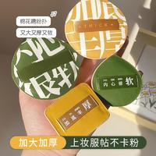
【送收纳盒】沁诺大号100分棉花糖气垫粉扑女化妆粉底液专用超软
￥6.60
规格
50%
10万+
2.9万
14
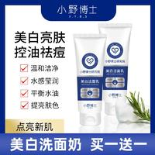
【直播间】小野博士雪柔雅美白洗面奶烟酰胺净颜美白洁面乳
￥39.90
规格
0%
10万+
1.9万
15
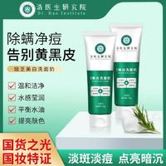
【不满意全额退 拍1发2】浩医生美白洗面奶 男女通用 烟酰胺净颜C
￥49.90
规格
50%
10万+
9万
16
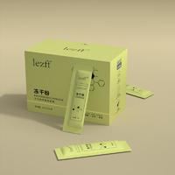
【千万补贴】100袋lezff冻干粉免洗睡眠面膜提亮肤色嫩肤补水保湿
￥9.90
规格
10%
9万+
4076
17
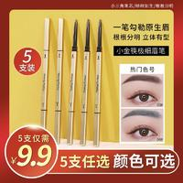
【5支9.9】小金筷眉笔女自然持久不易脱色超细头初学者不易晕染
￥1.90
规格
50%
9万+
2万
18
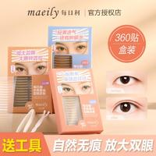
Maeily每日利隐形双眼皮贴自然无痕仿真肿眼泡单眼皮裸色防水透明
￥19.90
规格
50%
9万+
0
19
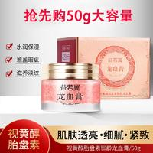
益若翼【宠粉】视黄醇御龄龙血膏贵妇美颜提亮美肤养颜紧致滋润
￥8.60
规格
39%
9万+
5.9万
20
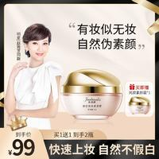
赵雅芝朱莉欧素颜霜遮瑕保湿不假白懒人霜隔离cc面部提亮男女b2
￥99
规格
35%
8万+
11.5万
21

宠粉福利100袋9.9一盒100条冻干粉免洗睡眠面膜补水保湿提亮嫩肤
￥10.10
规格
0%
8万+
2
22
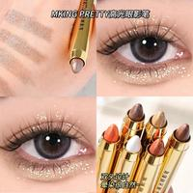
【2支9.9】懒人眼妆高光眼影笔卧蚕笔双头眼影棒眼部彩妆学生女
￥9.90
规格
50%
8万+
8463
23
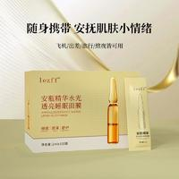
【主播福利】100袋lezff安瓶精华睡眠面膜补水保湿嫩肤提亮肤色
￥9.90
规格
12%
8万+
2439
24
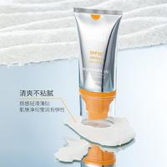
【数量有限 ！!3支5支的囤货】防晒霜隔离防晒乳质感清爽不粘腻
￥4.90
规格
11%
8万+
3.7万
25
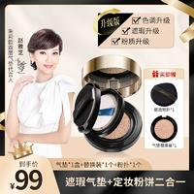
赵雅芝朱莉欧双层气垫遮瑕持久不脱妆不卡粉cc霜保湿控油提亮c2
￥99
规格
35%
8万+
9.9万
26
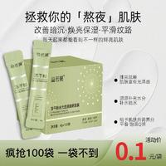
冻干粉水光透润免洗睡眠面膜甘油平滑补水保湿锁水涂抹式面膜套盒
￥9.90
规格
20%
8万+
495
27
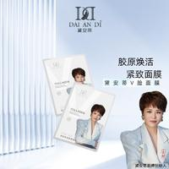
黛安蒂-V脸面膜 胶原紧致面膜 S0493
￥9.90
规格
1%
7万+
2.7万
28
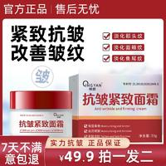
【抢！拍一发二】抗皱紧致面霜专抹抬头纹法令纹鱼尾纹颈纹
￥49.90
规格
0%
7万+
6.7万
29
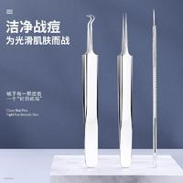
纳葆蓓粉刺清洁工具去黑头神器细胞夹子粉刺针祛痘挑闭口挤刮镊子
￥7.80
规格
18%
7万+
1.1万
30
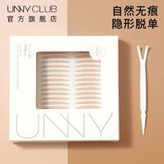
UNNY双眼皮贴官方旗舰店正品无痕隐形蕾丝防水自然肿眼泡专用男女
￥24.80
规格
20%
7万+
4.7万
31
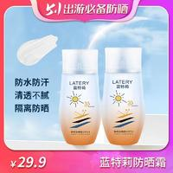
蓝特莉隔离防晒霜男女士防水保湿清爽防紫外线物理防晒
￥29.90
规格
0%
7万+
3.3万
32
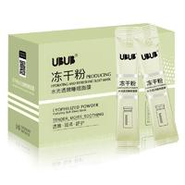
【9.9到手100袋】补水冻干粉水光透亮睡眠面膜保湿清爽免洗面膜
￥9.90
规格
30%
6万+
2388
33
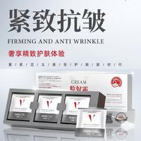
红姿HUNGTZU脸奴霜提拉紧致亮肤色自然不假白面霜推荐（共60片）
￥9.90
规格
1%
6万+
964
34
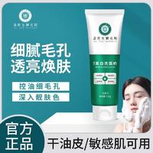
【不满意全额退 拍1发2】浩医生美白洗面奶 男女通用 烟酰胺净颜A
￥49.90
规格
0%
6万+
2.5万
35
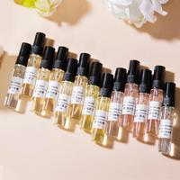
【粉丝专享MC】大牌香水优雅仙女留香持久淡香男女士5ml
￥3.90
规格
1%
6万+
2.9万
36
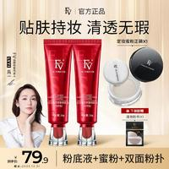
~【明星吕一代言】FV红钻遮瑕养肤粉底液持妆控油保湿持久不脱妆
￥69.90
规格
0%
6万+
7.3万
37
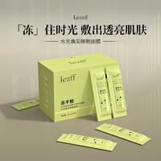
【百万补贴】100袋冻干粉精华睡眠面膜提亮肤色嫩肤补水保湿滋养
￥9.90
规格
10%
6万+
290
38
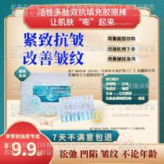
让肌肤嘭弹 活性多肽双抗胶原棒 泪沟/面部凹陷/松弛下垂/法令纹
￥9.90
规格
0%
6万+
1764
39
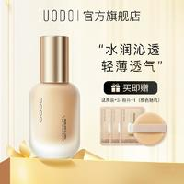
【小鱼海棠推荐】uodo粉底液水润不卡粉不脱妆干皮油皮旗舰店肤色
￥79
规格
1%
6万+
6.6万
40
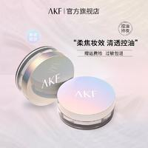
【官方正品】AKF散粉 不易脱妆控油轻透空气蜜粉防水定妆散粉油皮
￥49
规格
20%
6万+
5.2万
41

【粉丝专享】共120片 进口原料 免洗睡眠面膜 提亮肤色 改善暗沉
￥9.90
规格
11%
6万+
0
42
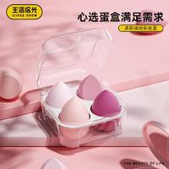
生活拾光美妆蛋4个装不吃粉超软化妆棉粉扑粉底液专用海绵球彩妆
￥15.90
规格
20%
6万+
0
43

【粉丝福利】120袋洋甘菊免洗睡眠面膜补水保湿提亮肤色改善暗黄
￥9.90
规格
1%
6万+
0
44
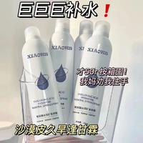
【2.99一瓶包邮】玻尿酸补水保湿喷雾深层锁水爽肤水温和水润润泽
￥2.90
规格
10%
5万+
0
45
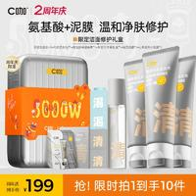
【王牌洁面】C咖双管洗面奶白泥清洁氨基酸控油黑头去洁面乳男女
￥89.90
规格
15%
5万+
5.3万
46
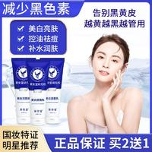
【明星推荐 不满意全额退】美白洗面奶 男女通用美白烟酰胺净肤J2
￥49.90
规格
30%
5万+
1.8万
47
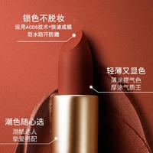
OULAIJIA/欧莱加丝绒雾感不沾杯口红ZH3
￥39.90
规格
1%
5万+
1.2万
48
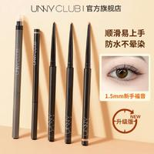
【小鱼海棠同款】UNNY眼线胶笔防水不易晕染女新手卧蚕笔持久自然
￥26.90
规格
0%
5万+
2.3万
49
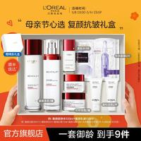
【母亲节礼物】欧莱雅复颜水乳礼盒套装抗皱紧致滋润保湿护肤淡纹
￥389
规格
1%
5万+
12.5万
50

[主播宠粉] 共120片 进口原料免洗睡眠面膜水润保湿 改善暗沉
￥10.10
规格
11%
5万+
1208
51
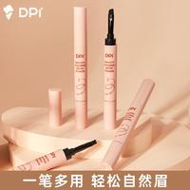
【官方正品】DPI顺滑持色眉膏 防水防汗不脱妆 一笔多用
￥39
规格
0%
5万+
3.3万
52
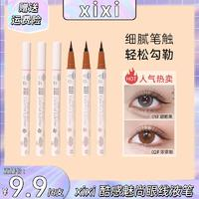
【9.9/六支】xixi眼线液笔防水防汗不掉色速干极细不晕染ins学生
￥9.90
规格
3%
5万+
1.7万
53
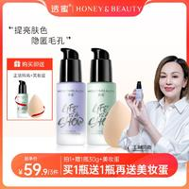
【官方直售】透蜜水嫩修颜隔离霜妆前乳修饰提亮肤色
￥59.90
规格
30%
5万+
6.8万
54
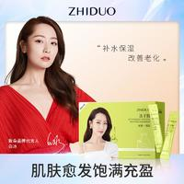
【千万补贴】100袋免洗睡眠面膜补水保湿进口原料改善暗沉
￥10.10
规格
14.00%
5万+
16
55
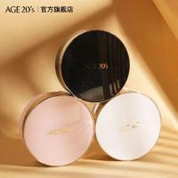
【官方正品】爱敬气垫韩国官方旗舰店遮瑕保湿控油bb霜气垫推荐女
￥158
规格
10%
5万+
4.9万
56
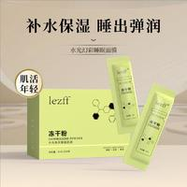
【粉丝福利】100袋冻干粉免洗睡眠面膜嫩肤补水保湿奶白提亮肤色
￥9.90
规格
10%
5万+
768
57

【买一送一】轻龄大师多肽抗皱面霜淡化川字纹抬头纹刘晓庆推荐
￥99
规格
0%
5万+
4.3万
58

安然宠粉-胶原多肽冻干眼膜 S0469
￥9.90
规格
1%
5万+
2836
59

【明星推荐 不满意全额退】美白洗面奶 男女通用美白烟酰胺净肤F2
￥49.90
规格
30%
4万+
9.6万
60

AKF唇泥推荐雾面哑光丝绒学生党口红推荐黄皮显白平价唇釉柔雾
￥55
规格
1%
4万+
4.6万
61

【粉丝专享】120片 进口原料 免洗睡眠面膜补水改善暗沉
￥9.90
规格
10%
4万+
398
62

【仁汇优品专属】橘后御妍净透洁面乳【100g/单支】
￥128
规格
0%
4万+
5188
63

【粉丝福利】到手1盒100条冻干粉睡眠面膜免洗补水抗皱紧致淡纹
￥9.90
规格
30%
4万+
571
64

OULAIJIA/欧莱加哑光丝绒雾感不沾杯口红ZM10
￥39.90
规格
1%
4万+
1381
65

HERCODO/草安堂美白洗面奶除螨清洁控油收缩毛孔男女通用
￥49.90
规格
0%
4万+
1.1万
66

【9.9元90枚】双眼皮贴雷斯自然无痕隐形防水肤色肿眼泡男女通用
￥9.90
规格
35%
4万+
6080
67

安然同款-姿维雅美白面膜 S0463
￥9.90
规格
1%
4万+
5
68

【直播专享】黛莱皙星耀水漾美颜面贴膜D601
￥599.90
规格
0%
4万+
11
69

【官方正品34】tfit三色遮瑕膏遮暇盘遮盖斑点痘印旗舰店黑眼圈
￥59
规格
1%
4万+
4万
70

【睡眠晚安冻膜】富勒烯补水滋润紧致透亮修护熬夜免洗面膜wx
￥299
规格
0%
4万+
363
71

黛安蒂-玻色因 黑绷带面霜套盒 T0467
￥2,988
规格
1%
4万+
118
72

【5支9.9】小金筷眉笔女自然持久不易脱色超细头初学者
￥9.90
规格
50%
4万+
2.4万
73

黛安蒂-胶原蛋白雨淋乳 F0458
￥3,899
规格
1%
4万+
1436
74

主播推荐 9.9到手1盒/100片 倾龄冻干粉水光透亮睡眠面膜补水保湿
￥9.90
规格
25%
4万+
239
75

【主播专属】娜涟NALY光感隔离霜滋养妆前保湿提亮角鲨烷素颜霜
￥139
规格
5%
4万+
8343
76

【王红权星专属】听研二裂酵母面膜单片舒缓补水保湿极简护肤品
￥38
规格
1%
4万+
57
77

【官方直售】rnw去黑头鼻贴官方旗舰店导出液清洁黑头推荐通用
￥49
规格
20%
4万+
3万
78

【买一送一】BABI维C定妆喷雾持久控油抗氧快速定妆（W直播1）
￥89
规格
1%
4万+
2.6万
79

【粉丝专享】逐本清欢森韵水感清爽洁净植物卸妆油清洁乳化养肤
￥118
规格
1%
4万+
2.7万
80

【520礼物】Colorkey珂拉琪水雾唇露口红唇釉持久不易沾杯#
￥78
规格
1%
4万+
2.2万
81

BUV叶绿素氨基酸细嫩洁面泥收缩毛孔深层清洁去黑头控油男女通用
￥99.90
规格
1%
3万+
0
82

[第二瓶仅20元]BABI维C定妆喷雾持久定妆控油防水抗氧快速定妆
￥79
规格
1%
3万+
6.5万
83

【5支9.9】小金条双头眉笔细防水持久不易晕染根根分明推荐新手女
￥9.90
规格
50%
3万+
2.7万
84

【官方正品】UNNY眼线膏画眼线防水防汗眉膏不晕染眉毛持妆不脱妆
￥49.90
规格
0%
3万+
5408
85

【补贴福利】普纤娜美白淡斑补水保湿紧致抗皱蕾丝面膜
￥35.90
规格
1%
3万+
8041
86

皙世花容防晒乳面部防晒霜养肤防紫外线隔离涂抹防晒（一盒50条）
￥9.90
规格
15%
3万+
441
87

娇润泉二裂酵母抗皱紧致淡纹次抛精华液拍1发8盒（90支）
￥169
规格
1%
3万+
4.8万
88

【补贴福利】普纤娜美白淡斑补水保湿紧致抗皱蕾丝面膜
￥3.90
规格
1%
3万+
0
89

#【明星吕一代言】FV柔雾遮瑕蜜粉 持久定妆轻薄防水控油不脱妆
￥59
规格
0%
3万+
3.4万
90

Keqi/可绮安全修眉刀修眉剪刀带梳眉剪小梳子修眉刀初学新手适用
￥7.80
规格
18%
3万+
3265
91

A施奈芙补水美白淡斑贴片面膜（去黄 养肤 收缩毛孔 一盒5片）
￥39.80
规格
15%
3万+
1565
92

补贴福利 黑松露多肽抗皱霜 拍一发二 送礼物
￥59.90
规格
1%
3万+
4357
93

【二裂酵母精华水乳套装】缓解敏感肌层层呵护肌肤滋润补水精华乳
￥38
规格
30%
3万+
4.9万
94

【礼遇母亲节】膜法世家二裂酵母抗初老面膜5片装紧致提拉Q弹保湿
￥139
规格
1%
3万+
6674
95

清爽保湿夏日spf50持久不假白温和防水防汗防紫外线高倍防晒喷雾
￥29.90
规格
0%
3万+
1.8万
96

【素颜睫】悦瞳软磁磁吸手工假睫毛自然淡妆重复使用自带内眼线
￥159
规格
1%
3万+
4.4万
97

黛安蒂-时光密罗木肌肽液 D0500
￥9.90
规格
1%
3万+
3546
98

花西子-玉养气垫混油皮粉底液遮瑕保湿持久轻薄不脱妆不卡粉匀净
￥199
规格
0%
3万+
9.2万
99

【拍一发二 厂家直销】四分叉水眉笔 适合新手持久带妆不脱妆1z
￥19.90
规格
0%
3万+
2593
100

【官方】美康粉黛防晒霜女面部隔离霜敏感肌二合一防紫外线旗舰店
￥69
规格
1%
3万+
2.1万

